상품제안서
3세대 아이콘 펜꽂이15W 고속무선충전거치대 | 상품코드: S23708

 |  |  |  |  |  |  | 02-713-8555 | www.synergygift.co.kr
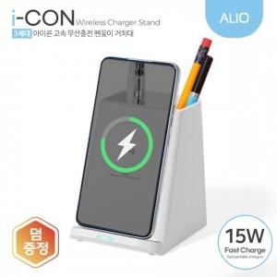 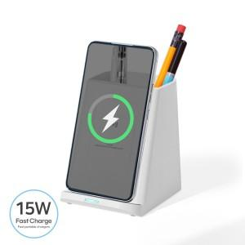

【상세/제작정보】 | 듀얼코일 15W 고속 무선충전과 펜꽂이로 스마트한 판촉아이템

【인쇄/포장옵션】 | 컬러인쇄, 풀컬러인쇄 / 포장지포장

【공급단가】 | 수량 | 50~ | 100~ | 300~ | 1,000~ | 3,000~
*VAT별도 | 단가 | 9,050원 | 8,850원 | 8,500원 | 8,150원 | 7,990원

【상품 URL】 | https://www.synergygift.co.kr:443/src/goods_detail.php?gdno=23708

